Estadísticas
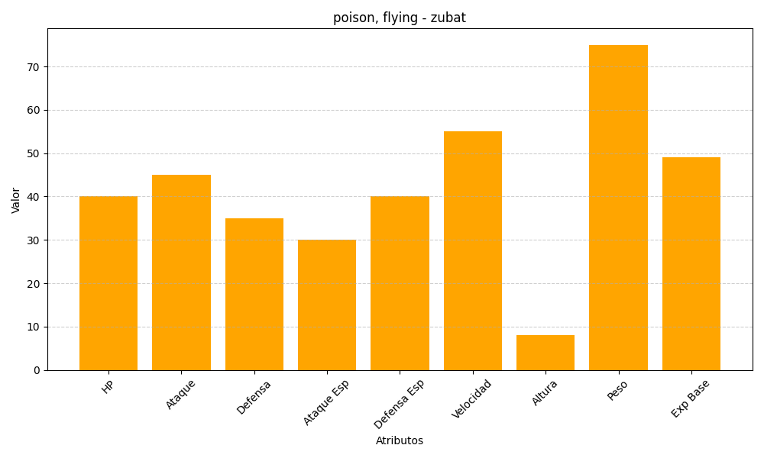
ID | Nombre | Tipo | HP | Ataque | Defensa | Ataque Especial | Defensa Especial | Velocidad | Altura | Peso | Experiencia Base
41 | zubat | poison, flying | 40 | 45 | 35 | 30 | 40 | 55 | 8 | 75 | 49

